КБ
ООО "София Декор М" г. Москва, ул. Нарвская, 2 т.(495)585-0900, ф.450-5829 0453694@mail.ru
 | Заказчик: | Сутягинский Михаил Александрович |  |  | Заказчик |  | katy28@yandex.ru |  |  | г. Москва, сельское поселение Филимонковское, деревня Бурцево, ул. Речная, д.35
 | Представитель: | Кэти Сахниашвилли |  |  | Представитель Заказчика |  | н.д.
 |  |  |  | Приложение №11 (КБ) к Договору № 2331
www.sofia-decor.ru
 |  |  |  | от 05 марта 2018 г.

 | Поставщик: | ООО "София Декор М"
 | Заказчик: | Сутягинский Михаил Александрович
№ | Наименование изделия (услуги) |  | Визуальная информация | Размер | Этаж | Помещение | Ед. | Кол-во | Серийный № | Цвет |  | Материал |  | Цена | Сумма
 |  |  |  |  |  |  |  |  |  | Пор. № | Станд 650/1/_; спец | Массив | Шпон
1 | Дверь D-11 одностворчатая глухая распашная; Полотно с зеркалом с двух сторон (зеркало серебро, без фацета) с накладными решетками c двух сторон стекла (решетка деревянная плоская с декоративной скозной фрезеровкой); Обрамление с двух сторон: наличник с гладким профилем (ширина профиля наличника = 100мм); Добор гладкий (до 300мм); (без учета стоимости фурнитуры) |  | 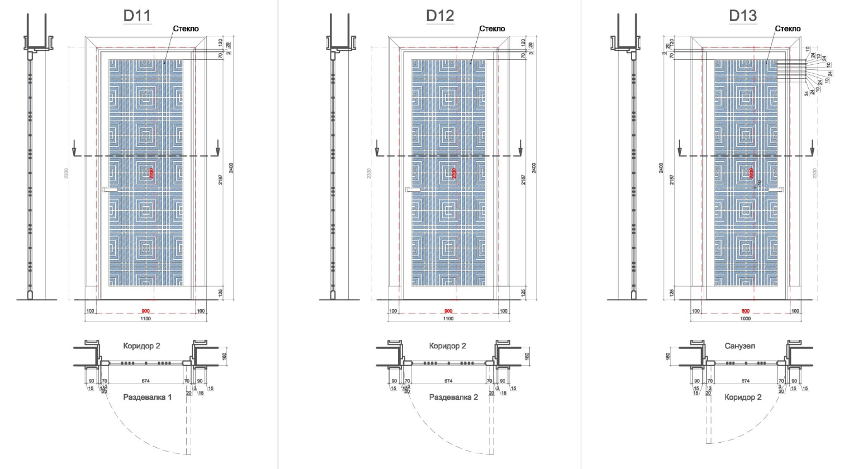 | Проем: 2300х900х160 | 1 этаж | Коридор_2 8 / Раздевалка 1 10 | шт | 1 | Спец.Дизайн | №1 | Полотно и решетки: Тонировка / Наличник и доборы: Укрывная матовая | Дуб/МДФ | Дуб |  | 55,286
2 | Дверь D-12 одностворчатая глухая распашная; Полотно с зеркалом с двух сторон (зеркало серебро, без фацета) с накладными решетками c двух сторон стекла (решетка деревянная плоская с декоративной скозной фрезеровкой); Обрамление с двух сторон: наличник с гладким профилем (ширина профиля наличника = 100мм); Добор гладкий (до 300мм); (без учета стоимости фурнитуры) |  |  | Проем: 2300х900х160 | 1 этаж | Коридор-2 8 / Раздевалка_2 11 | шт | 1 | Спец.Дизайн | №1 | Полотно и решетки: Тонировка / Наличник и доборы: Укрывная матовая | Дуб/МДФ | Дуб |  | 55,286
3 | Дверь D-13 одностворчатая глухая распашная; Полотно с зеркалом с двух сторон (зеркало серебро, без фацета) с накладными решетками c двух сторон стекла (решетка деревянная плоская с декоративной скозной фрезеровкой); Обрамление с двух сторон: наличник с гладким профилем (ширина профиля наличника = 100мм); Добор гладкий (до 300мм); (без учета стоимости фурнитуры) |  |  | Проем: 2300х800х160 | 1 этаж | Сан.Узел 9 / Коридор_2 8 | шт | 1 | Спец.Дизайн | №1 | Полотно и решетки: Тонировка / Наличник и доборы: Укрывная матовая | Дуб/МДФ | Дуб |  | 53,917
4 | Дверь D-17 одностворчатая глухая распашная с фальш-панелью с одной стороны; Полотно со стороны Раздевалки_2: зеркальное (зеркало серебро, без фацета) с накладной решеткой поверх зеркала (решетка деревянная плоская с декоративной скозной фрезеровкой); Полотно со стороны Бани с боковой фальш-панелью: филенки со штапиком с гладким профилем; Обрамление с одной стороны: наличник с гладким профилем (ширина профиля наличника = 100мм); Добор гладкий (до 300мм); (без учета стоимости фурнитуры) |  | 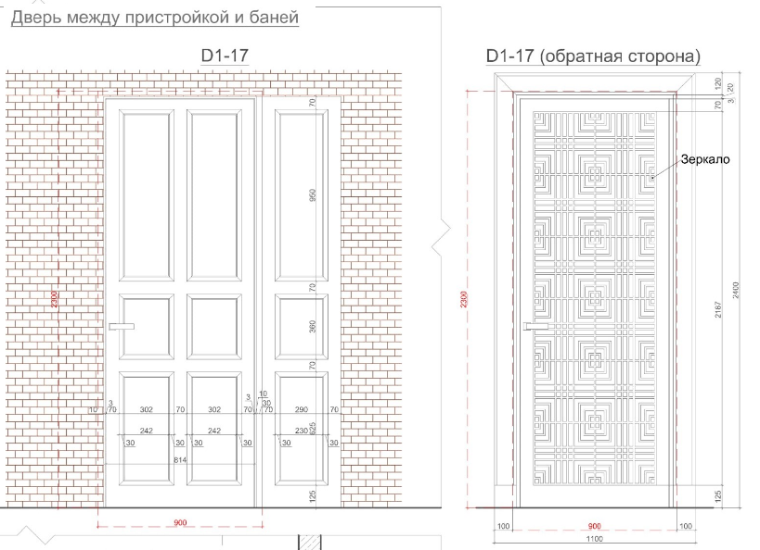 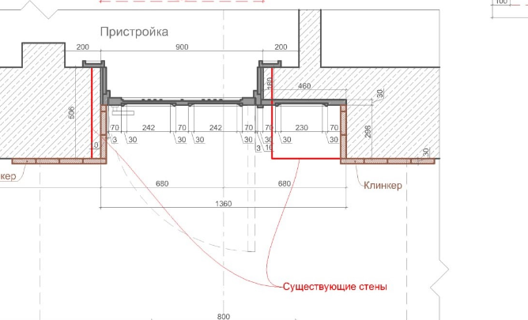 | Проем: 2300х1000х530 | 1 этаж | Раздевалка_2 11 / Баня | шт | 1 | Спец.Дизайн | №1 | Полотно со стороны Раздевалки): Тонировка / Наличник и доборы: Укрывная матовая / Полотно со стороны Бани: Укрывная матовая | Дуб/МДФ | Дуб |  | 69,148
5 | Дверь D-10 Арочная стеклянная; Полотно: стекло бронза, закаленное; Обвязка полотна металлическая арочная с декоративной фрезеровкой; Обрамление с одной стороны: со стороны Коридора; металлический арочный наличник, плоский; Добор металлический гладкий арочный (из листового материала); без учета стоимости фурнитуры |  | 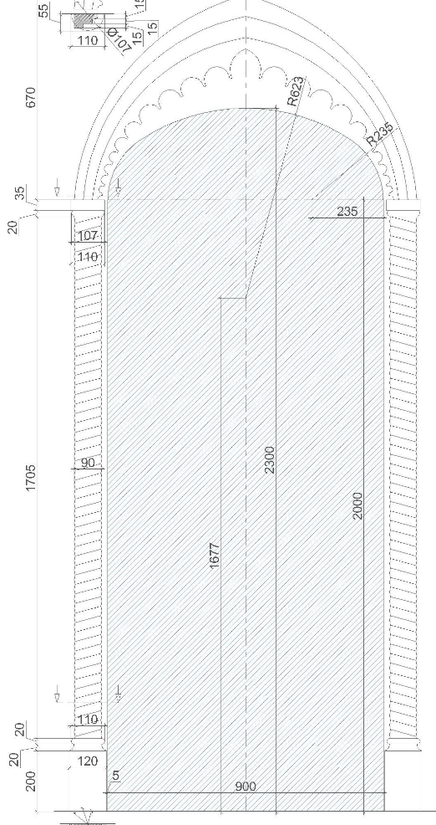 | Проём: 2300х900х290 | 1 этаж | Коридор_2 8 / Спортзал 6 | шт | 1 | Спец.Дизайн | №1 | Патина / имитация состаренного металла | Латунь листовая / латунный профиль | нет |  | 67,287
6 | Дверь D-14 Арочная стеклянная; Полотно: стекло бронза, закаленное; Обвязка полотна металлическая арочная с декоративной фрезеровкой; Обрамление с одной стороны: со стороны Коридора; металлический арочный наличник, плоский; Добор металлический гладкий арочный (из листового материала); без учета стоимости фурнитуры |  |  | Проём: 2300х900х290 | 1 этаж | Спортзал 6 | шт | 1 | Спец.Дизайн | №1 | Патина / имитация состаренного металла | Латунь листовая / латунный профиль | нет |  | 67,287
7 | Дверь D-15 Арочная стеклянная; Полотно: стекло бронза, закаленное; Обвязка полотна металлическая арочная с декоративной фрезеровкой; Обрамление с одной стороны: со стороны Коридора; металлический арочный наличник, плоский; Добор металлический гладкий арочный (из листового материала); без учета стоимости фурнитуры |  |  | Проём: 2300х900х290 | 1 этаж | Спортзал 6 / Коридор 7 | шт | 1 | Спец.Дизайн | №1 | Патина / имитация состаренного металла | Латунь листовая / латунный профиль | нет |  | 67,287
8 | Дверь D-16 Арочная стеклянная; Полотно: стекло бронза, закаленное; Обвязка полотна металлическая арочная с декоративной фрезеровкой; Обрамление с одной стороны: со стороны Коридора; металлический арочный наличник, плоский; Добор металлический гладкий арочный (из листового материала); без учета стоимости фурнитуры |  |  | Проём: 2300х900х290 | 1 этаж | Коридор 7 / Массажная 4 | шт | 1 | Спец.Дизайн | №1 | Патина / имитация состаренного металла | Латунь листовая / латунный профиль | нет |  | 67,287
9 | Дверь D-18 (в Хамам) Арочная стеклянная; Полотно: стекло бронза, закаленное; Обвязка полотна металлическая арочная с декоративной фрезеровкой; Обрамление с одной стороны: со стороны Коридора; металлический арочный наличник, плоский; Добор металлический гладкий арочный (из листового материала); без учета стоимости фурнитуры |  |  | Проем: 2300х800х160 | 1 этаж | Коридор 7 / Хамам 5 | шт | 1 | Спец.Дизайн | №1 | Патина / имитация состаренного металла | Латунь листовая / латунный профиль | нет |  | 67,287
10 | Шкаф встроенный; 2 Боковые секции: стеллажи - полки деревянные, геометрической формы: восьмиугольные; Центральная секция: встроенная тумба-диванн (ящики выдвижные, направляющие с доводчиками, 4 шт / сиденье и спинка с тканевой обивкой: без учета стоимости ткани, работа по обивке входит в стоимость изделия); Задняя стенка ниши - экран: решетка деревянная плоская с декоративной скозной фрезеровкой в обвязке с гладким профилем; верхняя гладкая панель |  | 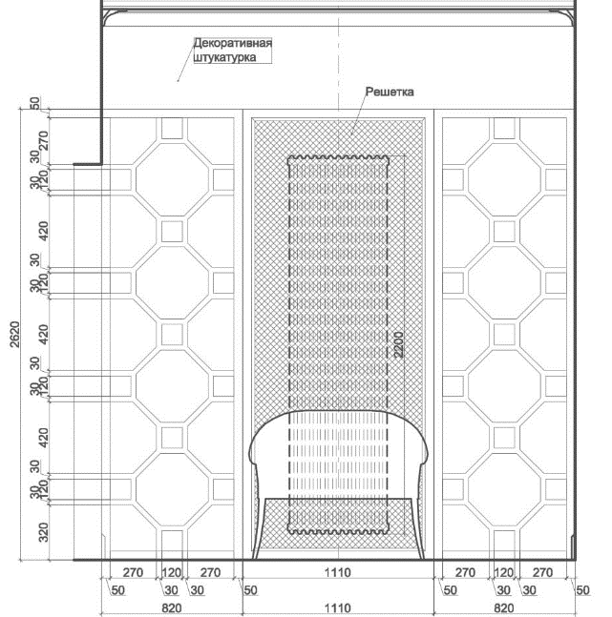 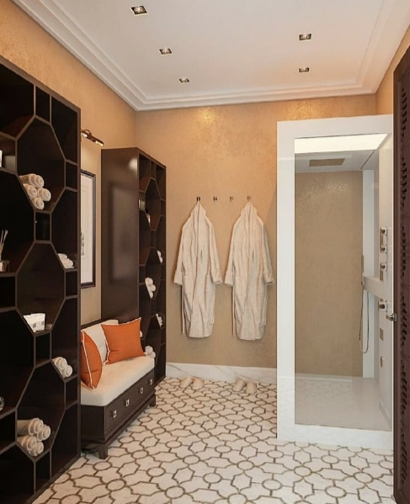 | 2620х2750х450 | 1 этаж | Раздевалка 1 | шт | 1 | Спец.Дизайн | №1 | Спец.Прозрачное покрытие: тонировка | Дуб/МДФ | Дуб |  | 160,395
11 | Сетка латунная (для экрана радиатора, накладная с внутренней стороны декоративной решетки экрана) |  |  | ~1600х960 | 1 этаж | Раздевалка 1 | шт | 1 | Спец. | №1 | нет | Сетка латунь | нет |  | 1,378
12 | Полка деревянная подвесная; скрытые менсолодержатели |  | 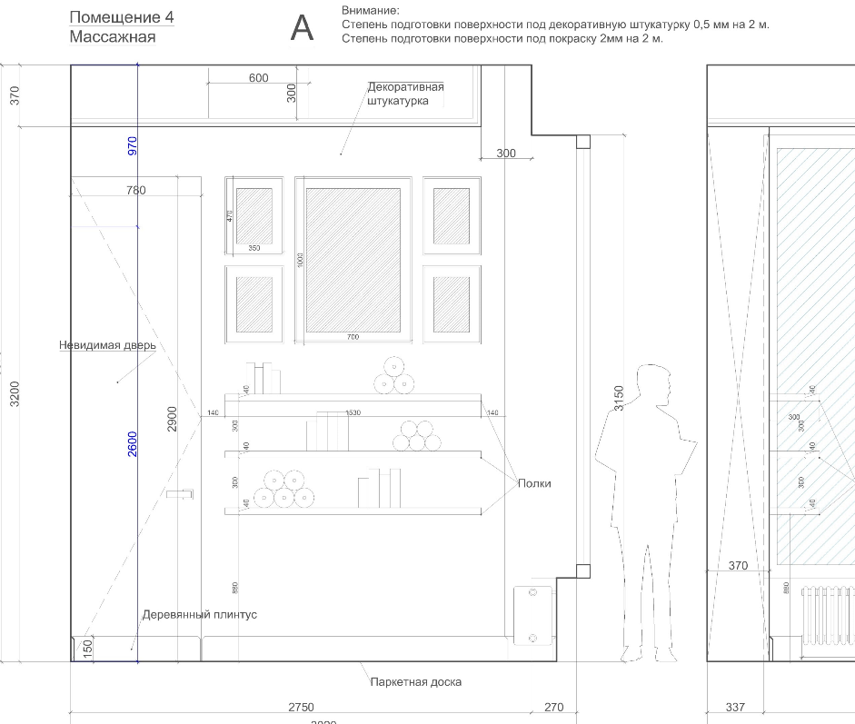 | 40х1530х300 | 1 этаж | Массажная | шт | 3 | Спец.Дизайн | №1 | Спец.Укрывная матовая | МДФ | нет |  | 18,968
13 | Дверь скрытая, одностворчатая глухая распашная; Коробка деревянная; Полотно гладкое (без учета стоимости фурнитуры); низ полотна с цокольным плинтусом |  |  | ~2800х780 | 1 этаж | Массажная | шт | 1 | Спец.Дизайн | №1 | Спец.Укрывная матовая | Бук/МДФ | нет |  | 30,748
14 | Плинтус напольный деревянный, с гладким профилем |  |  | h=150 | 1 этаж | Массажная | шт | 9.25 | Спец.Дизайн | №1 | Спец.Укрывная матовая | Бук/МДФ | нет |  | 11,790
15 | Решетка металлическая (латунь, 2мм) с декоративной сквозной фрезеровкой; расположение на стене над дверью из из Кинотеатра в Холл; Монтаж на стеновые панели, рамка деревянна с гладким профилем |  | 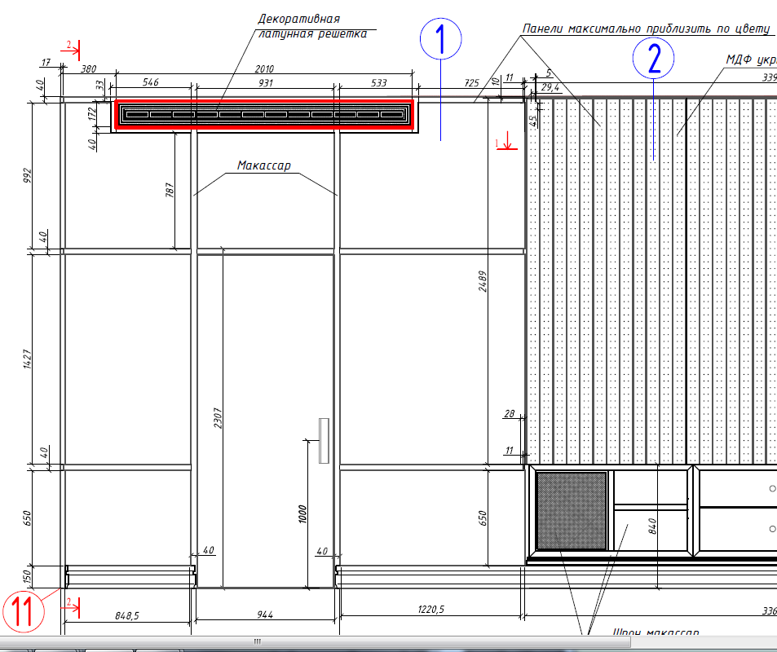 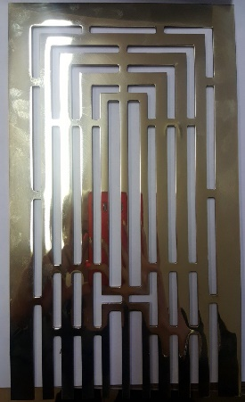 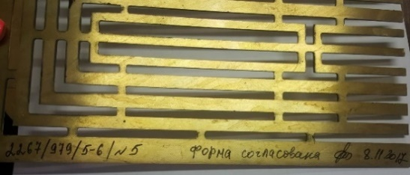 | 172х2010 | Мансарда | Кинотеатр | шт | 1 | Спец.Дизайн | №3 | Полировка | латунь 2мм | нет |  | 3,391
16 | Решетка металлическая (латунь, 2мм) с декоративной сквозной фрезеровкой; расположение на стене над дверью из из Кинотеатра в Холл; Монтаж на стеновые панели, рамка деревянна с гладким профилем |  | 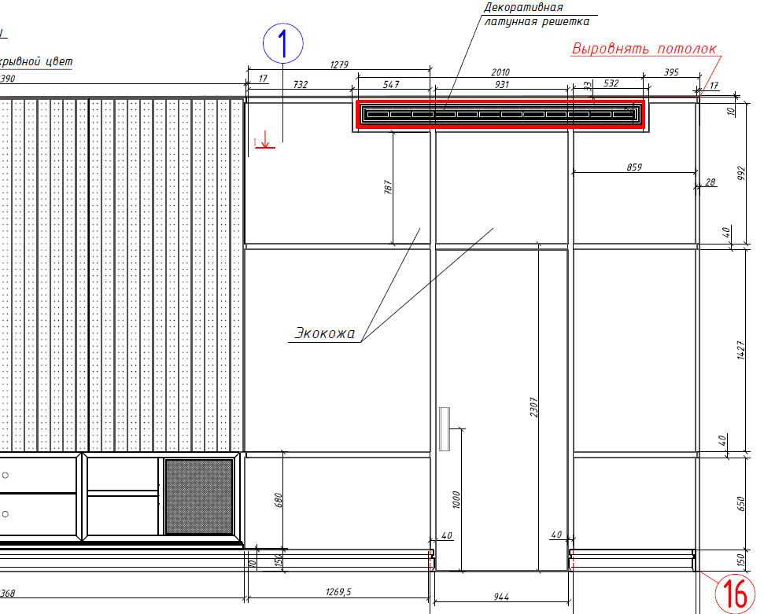  | 172х2010 | Мансарда | Кинотеатр | шт | 1 | Спец.Дизайн | №3 | Полировка | латунь 2мм | нет |  | 3,391
Всего наименований 16, на сумму 800135 руб. |  |  |  |  |  |  |  |  |  |  |  |  | Производство: |  | 800,135 руб.
Восемьсот тысяч сто тридцать пять рублей |  |  |  |  |  |  |  |  |  |  |  |  | Итого: |  | 800,135 руб.

 | Внимание! Оплата данного счета означает согласие с условиями поставки товара.
 | Товар отпускается по факту поступления денег на р/с или в кассу Поставщика. Оплата производится в рублях.
 | Данная смета предполагает оплату за наличный расчет. В случае оплаты по безналичному расчету сумма увеличивается на 5%
 | - при производстве могут быть использованы и входить в состав изделий следующие материалы : МДФ, фанера, столярная плита, массив, шпон, обструг.
 | - в стоимость изготовления изделий входит фурнитура, указанная в п. 4.10, 4.12 договора. |  |  |  |  |  |  |  |  |  |  |  |  |  | Заказчик:
 | -1. для изделий №№______________ указанные в столбцах "Материал" типы массива и шпонов утверждены окончательно и изменению не подлежат.
 | Не требуется изготовление образца цвета, т.к. подписан : стандартный образец цвета со стенда "Софии-Декор" или образец из предыдущего договора заказчика. |  |  |  |  |  |  |  |  |  |  |  |  |  | /_____________/
 | -2. для изделий №№______________ указанные в столбцах "Материал" типы массива и шпонов утверждены окончательно и изменению не подлежат.
 | Требуется изготовление образца цвета, т.к. не подписан: стандартный образец цвета со стенда "Софии-Декор" или образец из предыдущего договора заказчика. |  |  |  |  |  |  |  |  |  |  |  |  |  | /_____________/
 | -3. для изделий №№______________ типы массива и шпонов не определены. Для данных изделий указана стоимость в базовом варианте: массив-дуб, шпон-дуб.
 | Требуется изготовление образца цвета, подписание которого будет означать окончательное утверждение типов массива и шпонов и варианта отделки: колор,патина,лак и т.д. |  |  |  |  |  |  |  |  |  |  |  |  |  | /_____________/

 |  | Заказчик: |  |  |  |  |  |  |  |  | Поставщик: | ООО "София Декор М"
 |  | /____________________________/ |  | Сутягинский Михаил Александрович |  |  |  |  |  |  | /____________________________/ |  |  | Ген. директор | Евдокимов А.В.
 |  | "___" __________________ 2013 г. |  |  |  |  |  |  |  |  | "___" __________________ 2013 г.

